1-오류수정
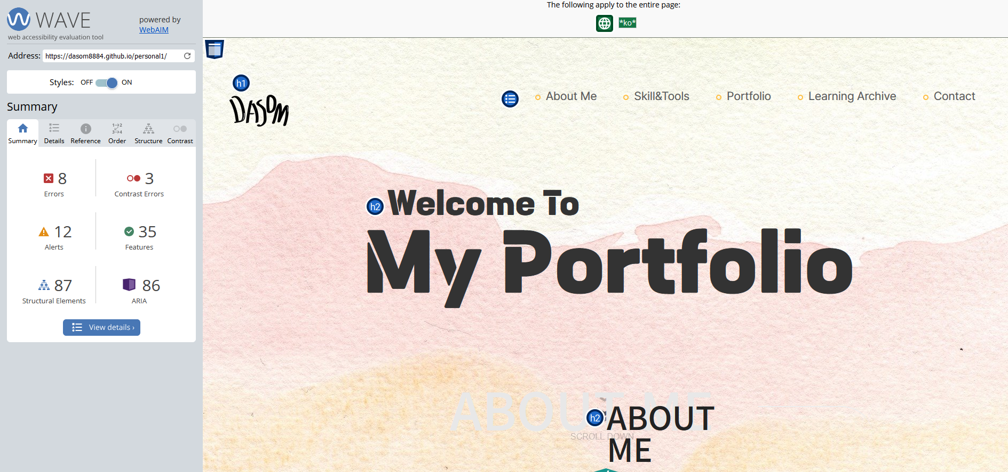
개인포트폴리오와 코딩작품 - 오류수정 |  |  | 콘텐츠 & 스타일 모니터링 체크 리스트 |  |  | 웹표준 & 유효성 |  |  | 검색 엔진 가시성 / 검색 엔진 최적화 / 지표 모니터링 체크 리스트

수정보완항목 | 수정사항 | 결과 | 항목 | 내용 | 비고 | 항목 | 내용 | 비고 | 내용 | 비고
색상 |  | 수정완료 | 타이포그라피 & 레이아웃 | 잘못된 문장 부호, 특히 인용 부호 및 하이픈 / 대시 확인 | FALSE | 개인홈페이지 주소 | https://dasom8884.github.io/personal/ |  | 페이지 제목 중요 : 타당하고 내용과 관련된 키워드를 가지고 있는지 확인 | TRUE
 |  |  |  | 잠재적으로 실수가 가능한 위치의 제목 확인 | FALSE | 웹표준 검사 | 마크업 표준.유효성 검사 | TRUE | <title>LUNABREW</title> >> 변경함 <title>LUNABREW : 수제맥주전문기업</title>
폰트 |  |  |  | 중요한 문단의 오탈자 체크 | TRUE |  | css 표준.유효성 검사 | TRUE | 중요한 페이지들에 대한 메타데이터(관리에 필요한 속성 데이터를 갖는) 기술서를 만듦. | TRUE
 |  |  | 다운로드 시간 | 다양한 이미지와 사진을 다운로드하는 데 오랜 시간이 걸리지 않는지 확인 | TRUE |  | 접근성 (모바일.반응형) | TRUE | >> 아래코드 추가함
이미지 | 이미지 크기 수정하기 |  |  | 웹성능 최적화방법 |  | 표준 검사 오류 수정요구서 |  |  | <meta property="og:type" content="website">
 |  |  | 연결(링크) | 적절한 페이지로 이동하는지 확인 / 웹 사이트 내의 페이지에 대한 링크가 | TRUE |  |  |  | <meta property="og:url" content="http://luna-brew.com/">
컨텐츠 |  |  |  | 새 창을 여는 대신 동일한 브라우저 창에서 로드되는지 확인 |  | 마크업 오류 | 마크업 검사 캡쳐 이미지 |  | <meta property="og:description" content="국내 유일의 수제맥주 전문 기업">
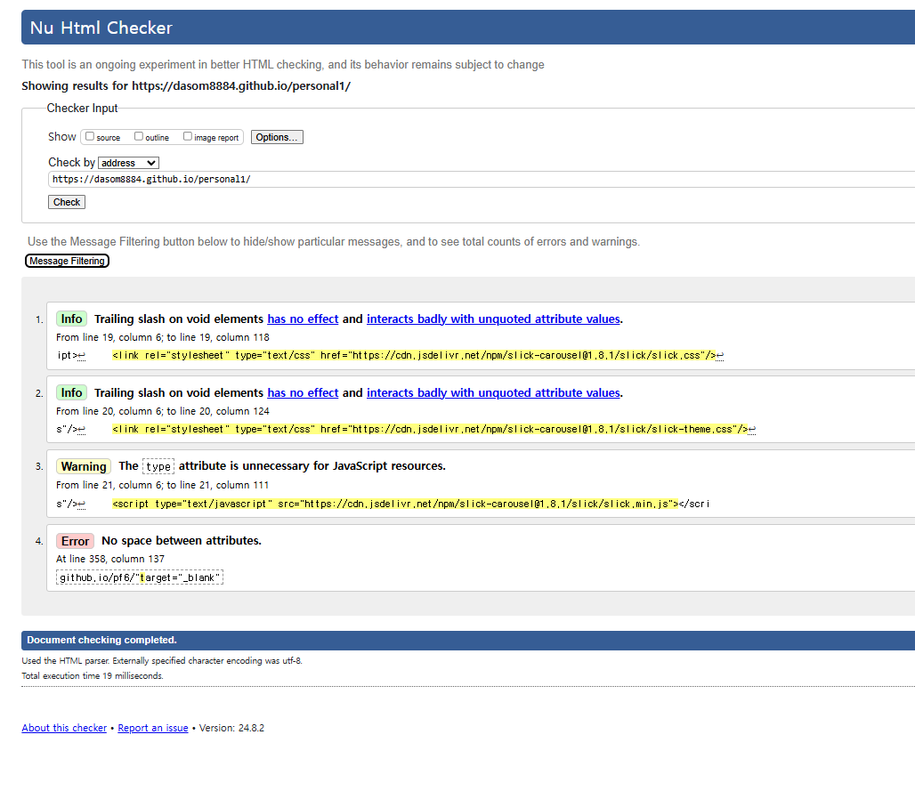
 |  |  | 간격 및 크기 조정 | 일관성의 최소 수준을 확인 제목, 부제목 및 강조 표시된 텍스트의 | FALSE |  |  |  | <meta property="og:keywords" content="루나브루,수제맥주,LUNABREW,회사소개">
기능 | 1. 메인메뉴클릭시 해당컨텐츠로 이동.메뉴닫히고 |  |  | 크기와 간격이 콘텐츠 개발자가 의도한 대로 표시되는지 확인 |  |  |  |  | <meta property="og:title" content="루나브루">
 |  |  |  | 모든 텍스트는 다양한 브라우저에서 쉽게 읽을 수 있도록 크기를 조정 |  |  |  |  | <meta name="description" content="대한민국 모든 수제맥주의 플랫폼">
 |  |  | 페이지 제목 | 각 페이지 제목을 검토하여 페이지 내용과 일치하는지 확인 | TRUE |  |  |  | <meta name="keywords" content="루나브루,수제맥주,LUNABREW,회사소개">
 |  |  | 맞춤법과 문법 | 맞춤법과 문법에 어긋나는 표현 | TRUE |  |  |  | <meta name="og:image" content="https://www.daleseo.com/html-meta/thumbnail.png" />
 |  |  | 일관성 | 쓰기의 시제 / 스타일 | FALSE |  |  |  | 메타태그.opengraph | TRUE
 |  |  |  | 영어 본문에서, 제목의 대문자 표기 | TRUE |  |  |  | 의미적으로 올바르게 표시된 콘텐츠인지 확인(<H1> 등)
 |  |  |  | 마침표, 쉼표, 글머리 기호 | FALSE |  |  |  | <h1><a href="main.html"></a>LUNA</h1> --- 수정 <h1><a href="main.html">LUNA</a></h1>
 |  |  |  | 단어를 사용할 때, 명사 사용 | FALSE |  |  |  | // 대메뉴와 기타메뉴 순서변경
 |  |  | 사이트에서 테스트 안 된 콘텐츠 확인 |  | FALSE |  |  |  | <header>
 |  |  | 중요한 콘텐츠 요소나 페이지 인쇄 확인 |  | FALSE |  |  |  | <div class="header">
 |  |  | URL이 변경될 때, 중요한 과거 / 현재 URL이 새로운 URL로 연결되어 보내지는지확인 |  | FALSE |  |  |  | <h1><a href="index.html">LUNA</a></h1>
 |  |  |  |  |  |  |  | FALSE | <a href="" class="menu">menu</a>
 |  |  |  |  |  |  |  | FALSE | <ul class="mnb">
 |  |  |  |  |  |  |  | FALSE | <li><a href="">LOGIN</a></li>
 |  |  |  |  |  |  |  | FALSE | <li><a href="">JOIN</a></li>
 |  |  |  |  |  | css 오류 | css 검사 캡쳐 이미지 | FALSE | <li><a href="">CART</a></li>
 |  |  |  |  |  |  |  | FALSE | <li><a href="">RECRUIT</a></li>

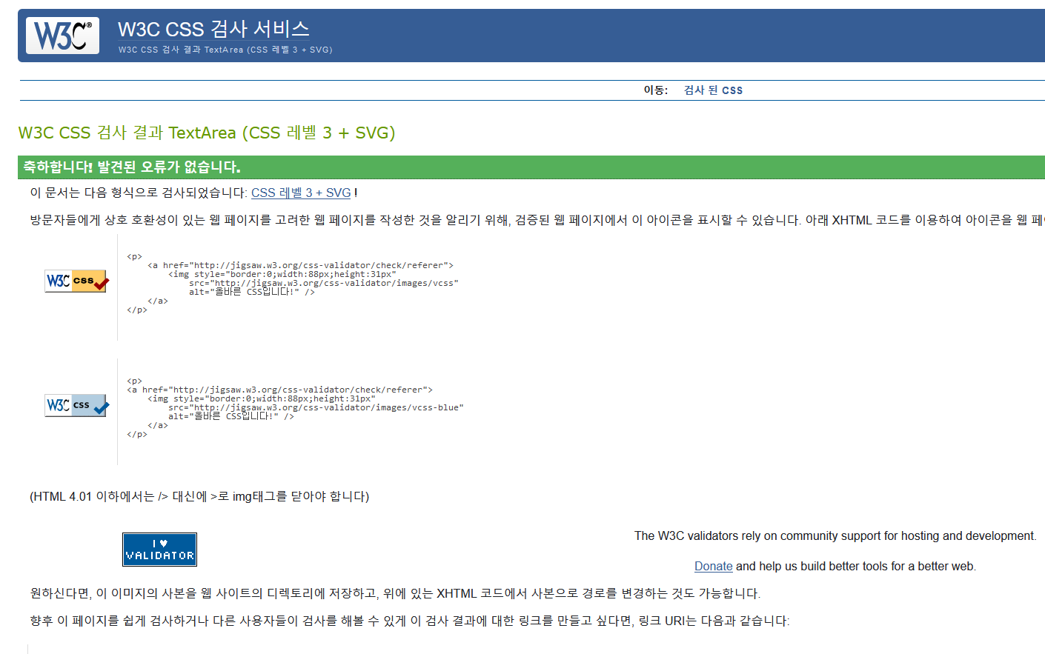
 |  |  |  |  |  |  |  |  | </ul>
레이아웃 |  |  |  |  |  |  |  |  | </div>
 |  |  |  |  |  |  |  |  | <ul class="enb">
 |  |  |  |  |  |  |  |  | <li><a href="">메인</a></li>
 |  |  |  |  |  |  |  |  | <li><a href="">회사소개</a></li>
 |  |  |  |  |  |  |  |  | <li><a href="">서비스</a></li>
 |  |  |  |  |  |  |  |  | <li><a href="">히스토리</a></li>
 |  |  |  |  |  |  |  |  | <li><a href="">오시는 길</a></li>
 |  |  |  |  |  |  |  |  | </ul>
 |  |  |  |  |  |  |  |  | </header>

 |  |  |  |  |  | 접근성검사 | 접근성검사 캡쳐이미지

3-프로젝트 내부 공유 및 리뷰
프로젝트 내부 공유 및 리뷰 |  | 프로젝트 제작단계별 문서
 |  | 1-요구분석 단계
항목 | 내용 | 전략설정 > 요구분석/개발범위 > 벤치마킹 > 예산
공유주소(구글드라이브) | 공유문서함 > 본인과제제출폴더 > 14-디지탈디자인사후관리폴더 구글주소 | 진행내역 | 산출물 | 설명
본인 깃허브 개인홈페이지 | https://github.com/dasom8884 | 전략설정 | 개발전략서 | 사이트의 목적 파악
리뷰(피들렛)주소 | https://padlet.com/wpservice21/b-s8ckg8a6qe36u7nd |  |  | 제공 정보 파악
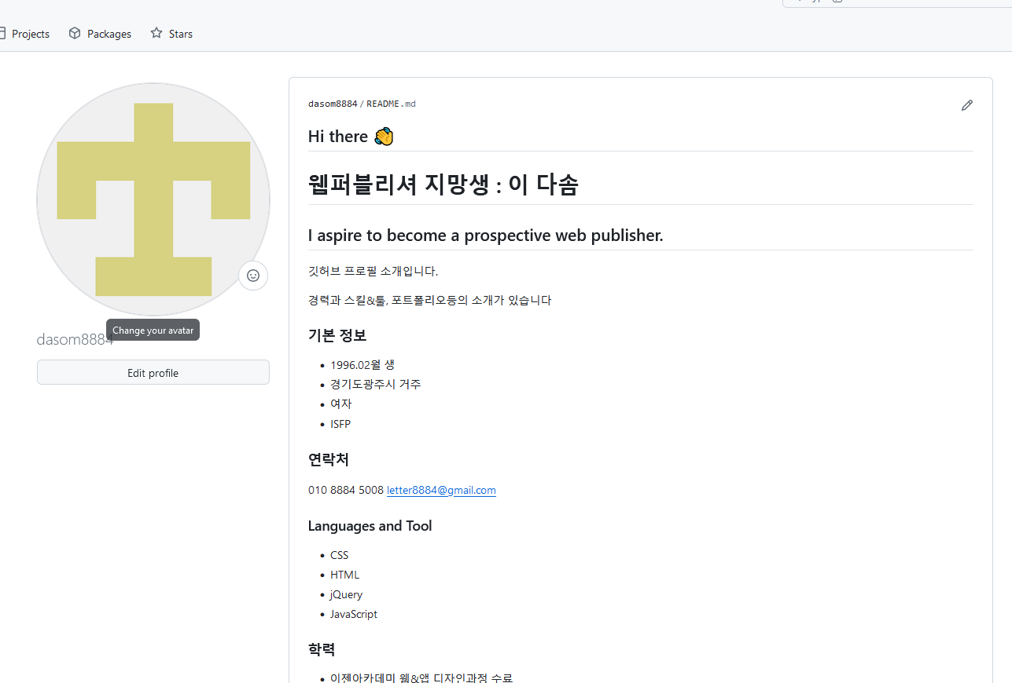
 |  |  |  | 주사용자층 파악
 |  |  |  | 컨셉(제공정보와 주사용자층을 대상으로 사이트 목표를 달성하기 위한 전술설정)
깃허브 캡쳐 이미지 |  | 요구분석/개발범위 | 요구분석보고서 | 클라이언트 요구사항 파악
 |  |  |  | (오픈일,기능,선호디자인,관리자페이지,게시판,회원,검색등..)
 |  |  | 개발범위합의서
 |  |  | 체크리스트
 |  | 요구기능 파악 | 요구기능 기술서 | 회원가입 / 폼메일 / 카톡플러스친구 /
 |  | 플래시폼 결정 |  | XE / WP
 |  | 벤치마킹 | 벤치마킹 보고서 | 경쟁업체 메뉴구조도,컨텐츠 / 디자인 / 기능
 |  |  |  | 타분야사이트 디자인/기능 벤치마킹
 |  | 예산 | 개발비 산정표 | 도메인/호스팅/개발기간/개발인력/구현기능등....

 |  | 2-기초설계 단계

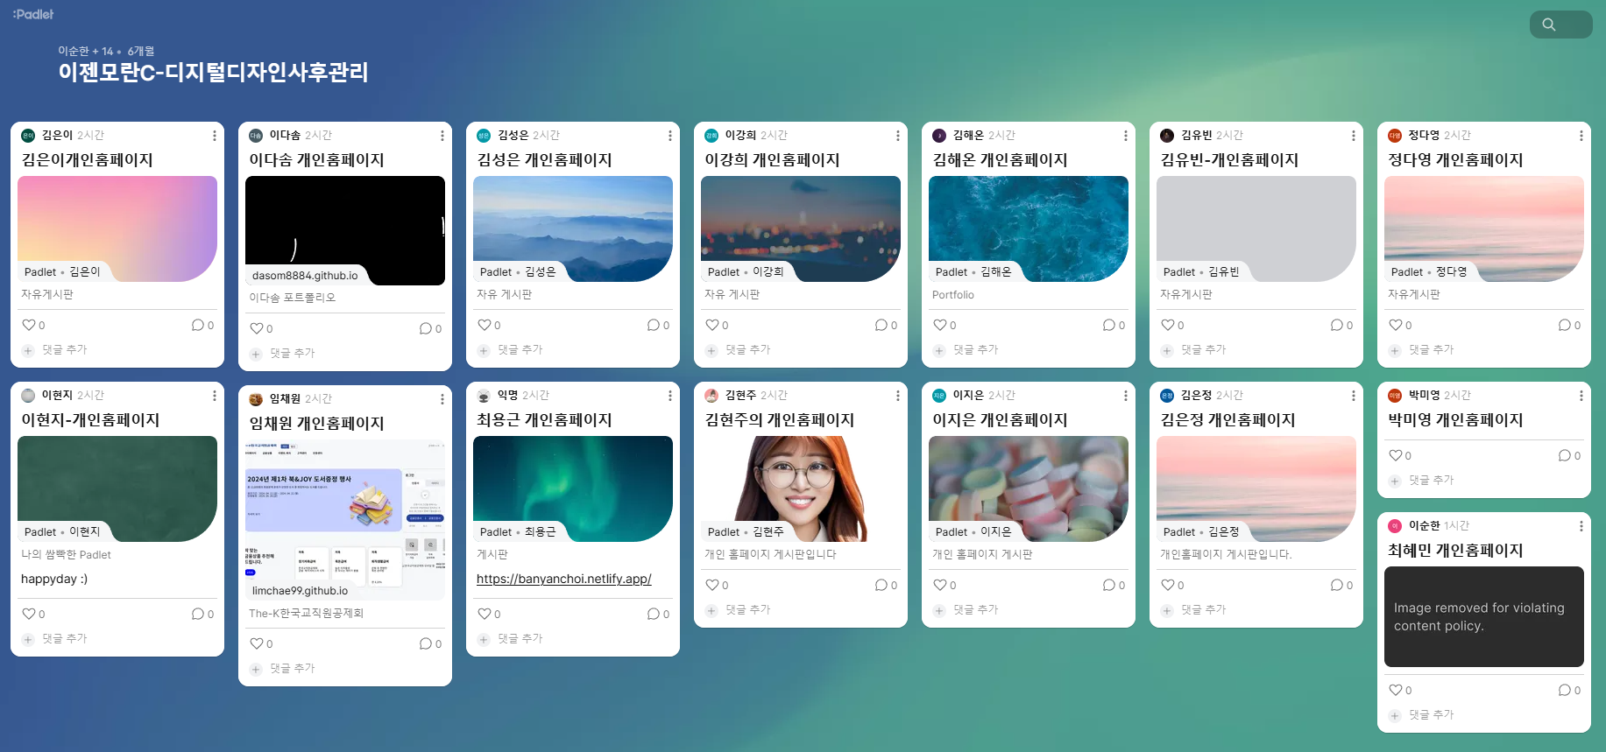
 |  | 메뉴설계 > 컨텐츠 설계 > 디자인컨셉 > 개발일정
리뷰 캡쳐 이미지 |  | 진행내역 | 산출물 | 설명
 |  | 메뉴 설계 | 메뉴 구조도 | 메뉴 카테고리 분류 / 네이밍
 |  | 컨텐츠 설계 | 컨텐츠(내역) 기획서 | 기초데이터 수집(텍스트,이미지,영상) , 가공계획 (필요이미지,웹아이콘)
 |  | 디자인 컨셉 | 디자인스타일 가이드 | 레이아웃 / 타이포그라픽 / 칼라 / 그래픽
 |  | 개발일정 | 개발일정표

 |  | 3-상세설계 단계

 |  | 진행내역 | 산출물 | 설명
 |  | 아이디어 스케치 | 요구기능 기술서 | 회원가입 / 폼메일 / 카톡플러스친구 /
 |  | 와이어 프레임 | 와이어프레임 | 발사믹 / 카카오 오븐 (+반응형디자인)
 |  | 스토리보드 | 스토리보드 | 발사믹 / 카카오 오븐 (+반응형디자인)
 |  | 초안 | 초안 | 러프시안 (+반응형디자인)
 |  | 시안 | 시안 | 시안 (+반응형디자인)

 |  | 4-구현 단계

 |  | 컨텐츠 수집/가공/입력 > 웹디자인 > 웹퍼블리싱 > 웹프로그래핑 > 시안
 |  | 진행내역 | 산출물 | 설명
 |  | 컨텐츠 수집/가공/입력 | 컨텐츠 내역서 | 타이틀 이미지,아이콘,로고 / 마크업된 컨텐츠문서(HTML문서)
 |  | 웹디자인 | HTML문서 | 스타일링(CSS)
 |  | 웹퍼브리싱 |  | 동적표헌(jquery) / 반응형 / 웹접근성,웹표준, 검색엔진 최적화, 웹사이트로딩최적화
 |  | 웹프로그래밍 |  | 관리자페이지,게시판,폼메일

 |  | 5-수정보완.리뷰 단계

 |  | 단계별 리뷰 > 전체 리류
 |  | 진행내역 | 산출물 | 설명
 |  | 단게별 리뷰 |  | 최종리뷰가 아닌 진행단계별로 리뷰(점검)을 진행한다
 |  | 기초설계 | 체크리스트 | 메뉴구조도(메뉴카테고리,네이밍) / 컨텐츠 내역 / 디자인 스타일가이드 /
 |  | 상세설계 |  | 아이디어 스케치 / 와이어프레임 / 스토리보드 / 초안 / 시안
 |  | 구현 |  | 컨텐츠 내역서 / 웹디자인 / 웹퍼블리싱 / 웹프로그래밍
 |  | 전체 리뷰 | 평가표

 |  | 6-완료 단계

 |  | 교육 > 완료보고
 |  | 진행내역 | 산출물 | 설명
 |  | 교육 | 사용자 매뉴얼 | 최종리뷰가 아닌 진행단계별로 리뷰(점검)을 진행한다
 |  | 완료보고 | 완료보고서 | 웹사이트 완료보고

4-데이터베이스 관리하기
데이터 백업과 정리

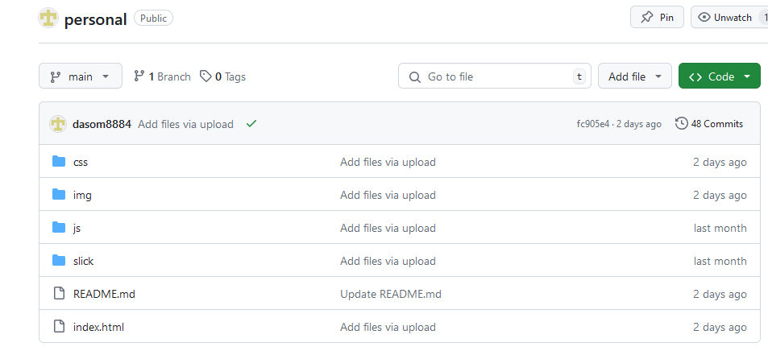
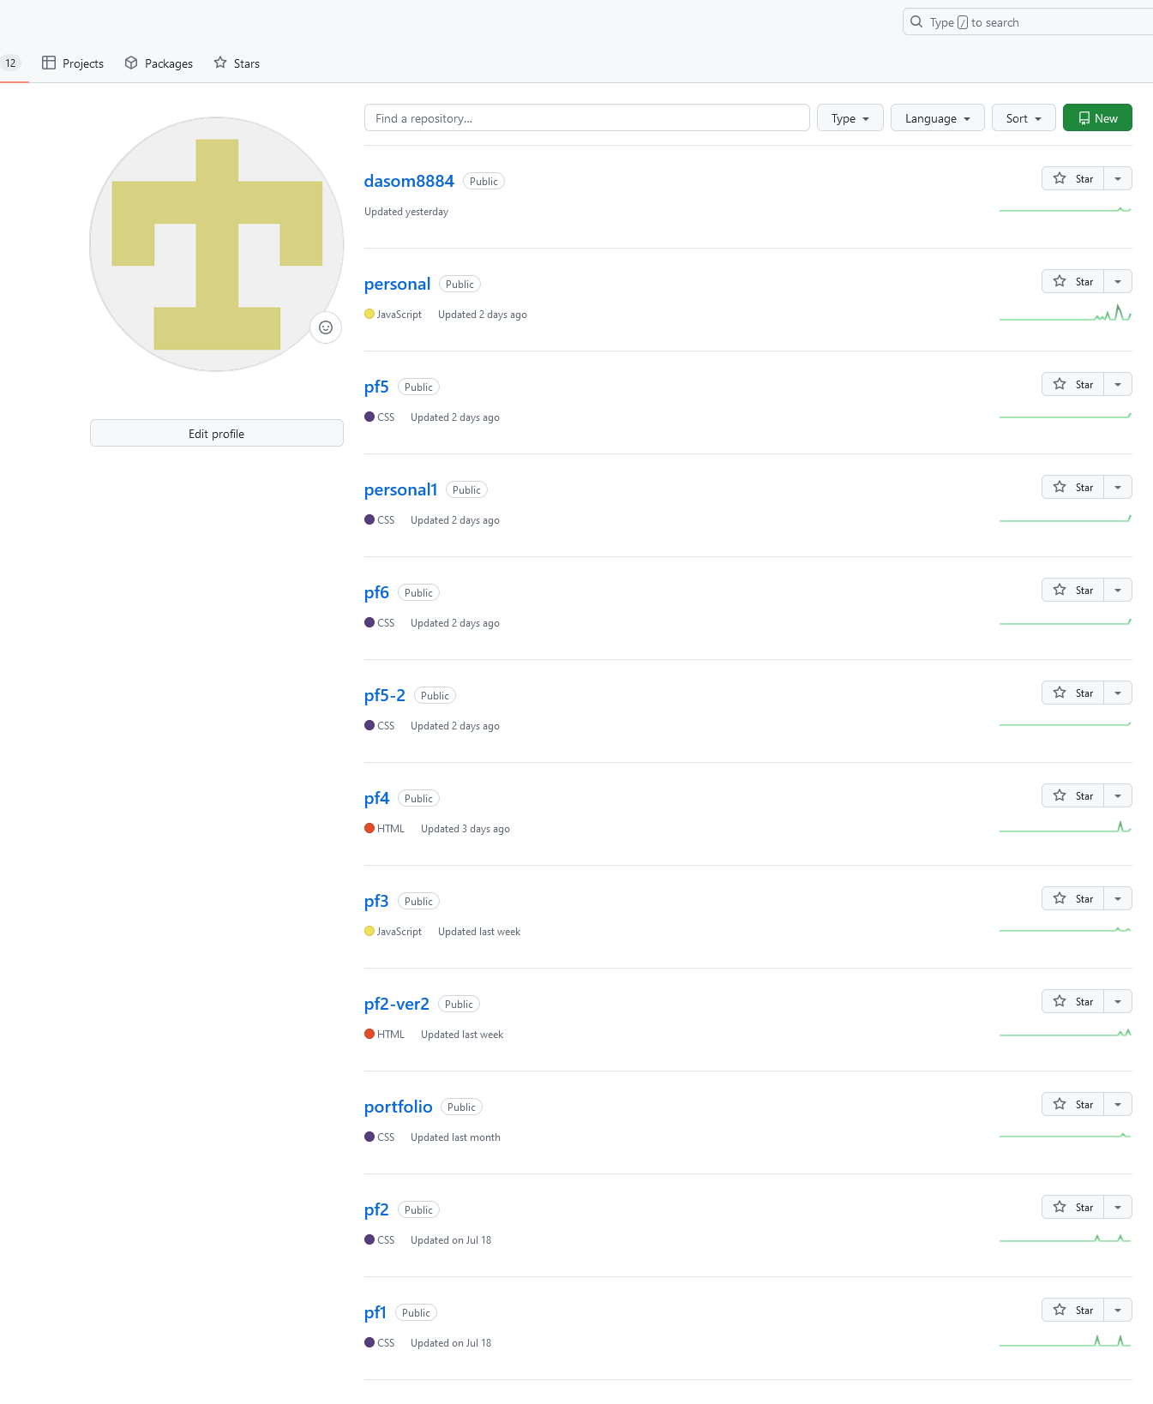
항목 | 내용
깃허브 페이지

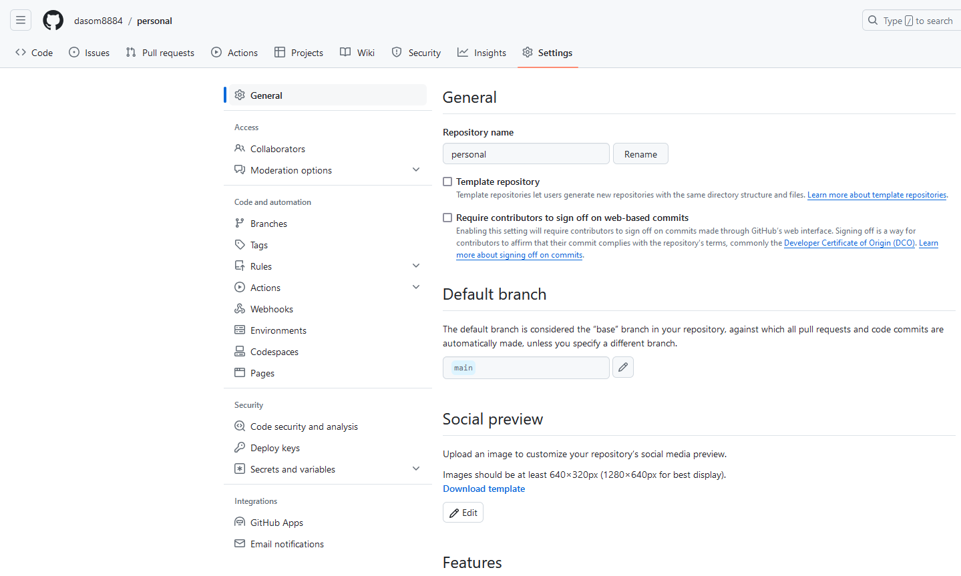
Settings

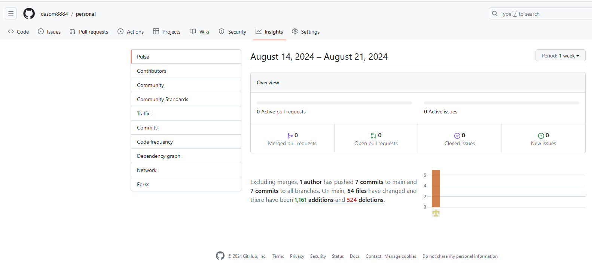
Insights

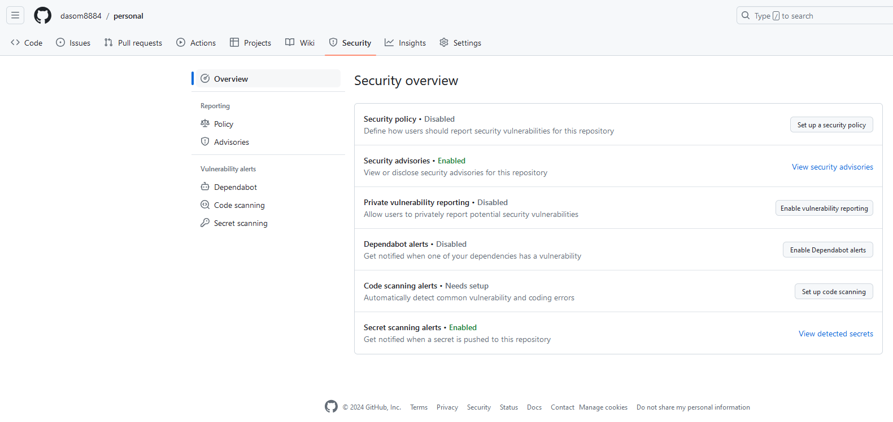
Security

